Fontes
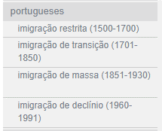
Ano:
https://brasil500anos.ibge.gov.br/estatisticas-do-povoamento/imigracao-total-periodos-anuais.html
Fonte: INSTITUTO BRASILEIRO DE GEOGRAFIA E ESTATÍSTICA. Brasil: 500 anos de povoamento. Rio de Janeiro, 2000. Apêndice: Estatísticas de povoamento. p.225.

Nacionalidade
https://brasil500anos.ibge.gov.br/estatisticas-do-povoamento/imigracao-por-nacionalidade-1884-1933.html
Fonte: INSTITUTO BRASILEIRO DE GEOGRAFIA E ESTATÍSTICA. Brasil: 500 anos de povoamento. Rio de Janeiro, 2000. Apêndice: Estatísticas de 500 anos de povoamento. p. 226.

